miln
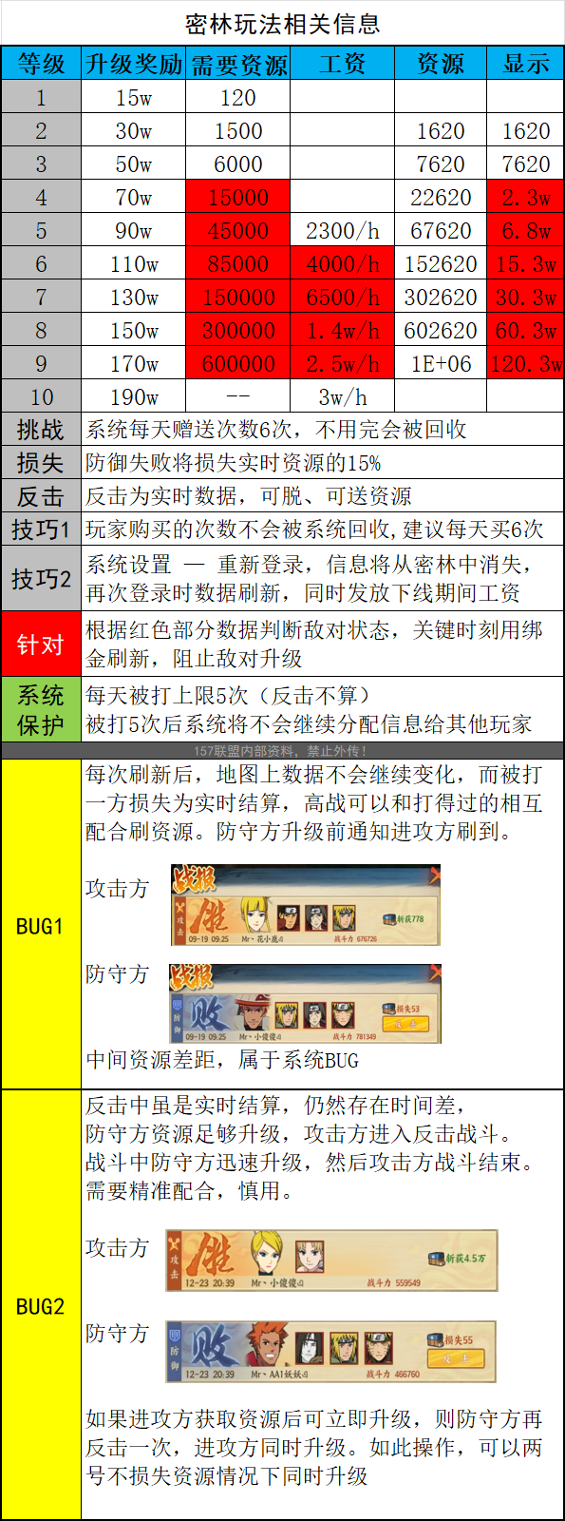
密林
等级 | 最低可被搜索资源 | 人机资源
1
2
3
4 | 1500
5 | 6000
6 | 11200
7 | 16183
8
9
10

